文档说明
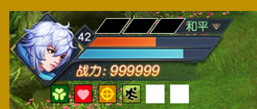
设计思路
why | 设计目的：向玩家传达获得了斗神印的效果。设计斗神印表现样式 | 示例图1
what | 在角色头像一侧增加3个槽位，每获得一个斗神印，槽位出现能量填充的效果（示例图1）
where | 头像ui
who | 激活斗神印效果的玩家
when | 获得斗神印后，斗神印没消失为止
how | 斗神印特效的样式，显示规则

规则
显示规则 | 玩家每激活一个斗神印，ui槽位上有一个填充效果
 | 强化技能效果的斗神印，对应的填充效果为紫色
 | 强化属性的斗神印，对应填充为红色
 | 特效只有自己可见，不同步显示给其他玩家

消失规则 | 失去斗神印效果后（死亡、更换或拿下武器），槽位的填充效果消失
 | 斗神印特效消失播放一个音效。
 | 斗神印消失有一个消失动画，在玩家播放完死亡动作后，填充的槽位有一个光效消失的动画，然后槽位变空。

美术参考
 | 参考图

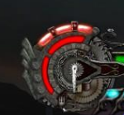

在头像附近显示的三个槽位。没激活一个斗神印，槽位会亮起

